01-整体学习规划及方法
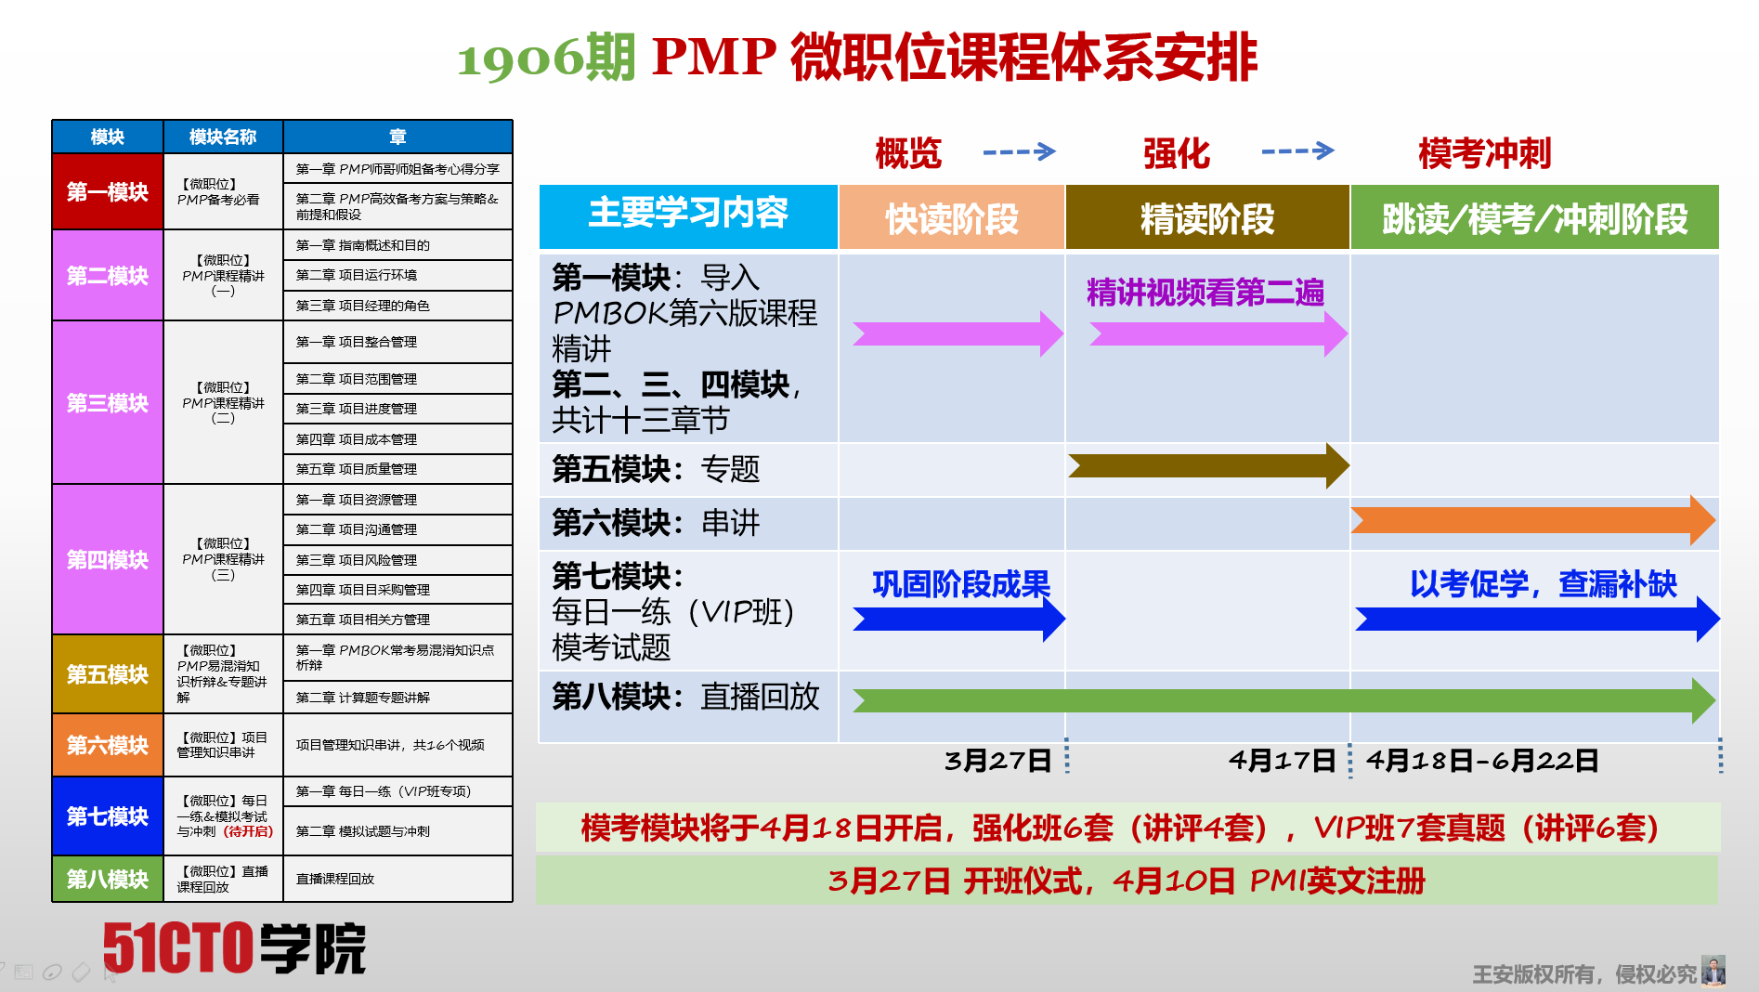
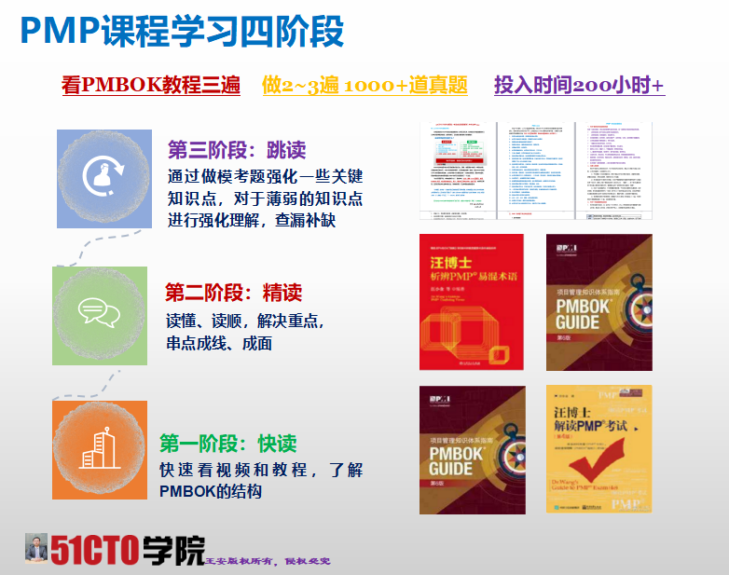
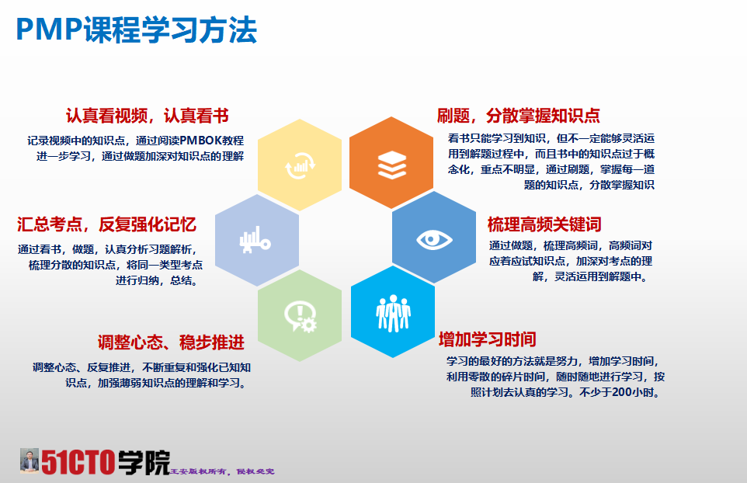
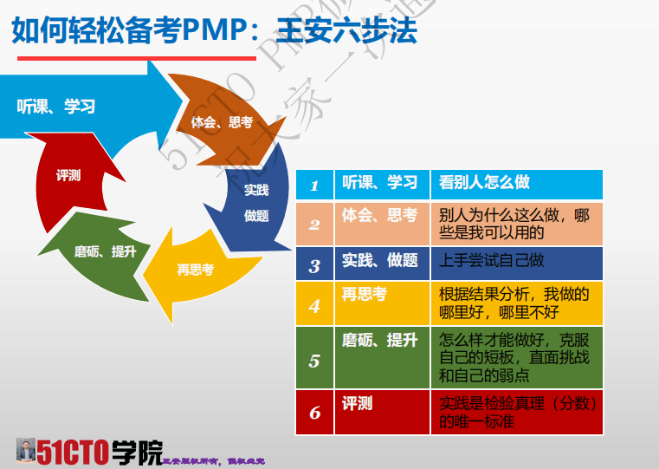
PMP 7期1906强化班-整体学习规划
本期为参加2019年6月22日的PMP考试的班级
PMP课程-备考学习五阶段、各阶段学习要求
第一阶段：启动阶段 （本阶段的主要目的是快速地了解PMP这本考试，建立一次必过的信心） | 进度要求 | 质量要求 | 资料索引（在班级QQ群-群文件下载） | 该资料主要解决问题
 | 报名入群~进班一周内 | 通读一遍 | 一期、二期学员PMP 学员通过后博客分享 http://blog.51cto.com/13698083/2115303 | 增强考试必过的信心
 |  |  | 51CTO 2期 PMP学习心得分享_邱伟_20180202（群文件内） | 了解别人的学习备考策略和方法
 |  |  | 三期学员PMP 学员通过后博客分享 https://mp.weixin.qq.com/s/Vzo5fIY8lJlt97GsqbHoog | 了解别人的学习备考策略和方法
 |  |  | 四期学员PMP 学员通过后博客分享http://blog.51cto.com/13840284/2314517 | 了解别人的学习备考策略和方法
第二阶段：了解阶段 （本阶段的主要目的是快速地了解PMP这本考试，对PMBOK的知识体系有一个快速了解） | 进度要求 | 质量要求 | 资料索引 | 该资料主要解决问题
 | 报名入群~3月27日（开班） | 1.无要求，快速学习视频2~3遍，能听懂就行，囫囵吞枣。 2.完成每章章节题，不要在意章节题目的分数，初次做题的正确率在30~40%为正常现象，题目可以无限重做，对照解析来理解，可以查阅PMBOK6th原文加深理解。 | 1.视频连接：http://edu.51cto.com/center/wejob/user/course?train_id=287 2.视频课件，可以用电脑下载pdf版，在观看视频旁边的【课件下载】 | 不求全懂，但求快速对项目管理体系的理念有一个深入了解
此阶段建议学习路径：看视频，建议全部快速看完一遍
第三阶段：精读阶段（精读阶段，需要对关键知识点强化学习，通过做章节题加深理解） | 进度要求 | 质量要求 | 资料索引 | 该资料主要解决问题
 | 完成第一遍视频之后 ~4月17日 | 对关键知识点必须掌握，在做完章节题后再用倍速听一下课件视频 章节题的合格率达到70%以上 章节题的作用是尝试去翻阅PMBOK原文去寻找答案 | （必修）汪小金博士解读pmp考试-第5版（该书需要看至少2遍）（针对的PMBOK第六版教程） | 每章节视频看完后，可以结合此书按章节学习、做题 需要至少研读2-3遍
 |  |  | （必修）《PMBOK教程 6th》（该书需要看至少3遍） | 需要至少研读2-3遍
 |  |  | 《汪博士析辩相关术语》 | 作为工具书来用，对难懂的知识点随时翻阅，也可以借助百度词条，里面也会有大量的示例
 |  |  | PMP备考强化阶段关键知识点集锦_v1.0_AnWang | 必须看懂，并且熟记
此阶段建议学习路径：按章节看视频，看《汪小金博士解读PMP考试》，画思维导图，做笔记，然后再看PMBOK6th
第四阶段：模考阶段 （本阶段的主要目的是以刷题的方式不断适应和了解PMP 的考试难点、重点、要点，不断总结和强化认识） | 进度要求 | 质量要求 | 资料索引 | 该资料主要解决问题
 | ~5月29日 | 一模120分（4月18日后陆续开放） 二模130分 三模140分 四模140分 五模145分 | 一模、二模、三模试卷将在4月18日之后逐套依次开放，题目可反复做多次 重复做题网址：http://edu.51cto.com/t/user/index | 熟悉PMP考试题型，在规定时间中做完全题
 |  |  | 情景题专题、变更管理专题 | 题目超难，通过情景题进一步强化PMI的一些价值、规则
 |  |  | （必修）51 CTO PMP微职位 考试应试套路解析-v2.1_王安_20180308 | 在做模考题的基础上不少于阅读和反复理解10遍
 |  |  | （必修）PMP考试工具技术常见翻译问题对照表_v1.0_AnWang_21080315 | 不少于5遍，反复学习
 |  |  | （必修）PMP考试应试技巧二十五条 v1.0_20180317 | 不少于3遍，应用于心，就是忘记所有技巧
此阶段建议学习路径：做模考题，复盘学习
第五阶段：冲刺阶段 （查漏补缺、最后冲刺、调整心态） | 进度要求 | 活动 | 质量要求 | 该资料主要解决问题
 | ~6月12日 | 冲刺题 | 冲刺题稳定在150分 | 查漏补缺、最后冲刺
 | 2019/6/20日 | 打印准考证 |  | 考前注意事项
此阶段建议学习路径：考前冲刺
2019/6/22 正式考试，祝大家一次性通过！
注： 1.视频课件资料用电脑登陆，可以下载录播课件的pdf版。 2.其余资料在【群文件】共享资料中进行下载。 3.资料显示为红色，为重点核心资料，需反复看不少于2-3遍。 4.请随时关注群公告，重要信息均在群公告中进行发布。 5.重复做题网址：http://edu.51cto.com/t/user/index

03-学习平台链接、群共享文件位置
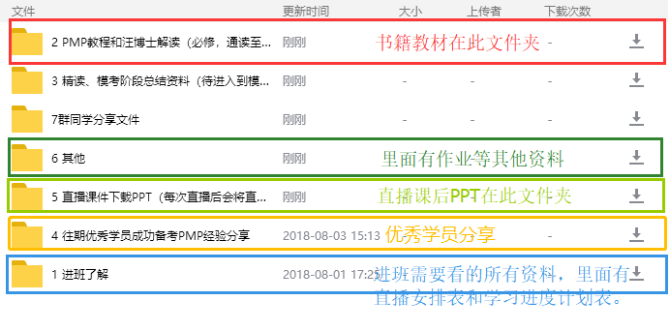
直播系统，需要事先下载插件安装
1.PC段登陆平台-学习中心，网址：http://edu.51cto.com/center/course/user/get-study-course
2.7期强化-视频课-课程，PC端网址：http://edu.51cto.com/center/wejob/user/course?train_id=287
3.重复做题、错题本，网址：http://edu.51cto.com/t/user/index
4.新学员帮助手册（进班必读）网址： https://shimo.im/docs/gEJgpDPvBSApzyOk
5.直播课启动器 链接 ①mac下载地址：https://download.gensee.com/download/app4.5/uniclient/osx/training.zip ②win下载地址：http://download.gensee.com/download/gslauncher/gsLauncherSetup-v2.6.zip 下载安装完成后不用启动，上课时登陆51CTO学院账号后，提示启动直接点击启动即可~
6.所有资料在群文件共享资料中进行下载，相应空的文件夹会随着课程进行添加；
群共享文件夹分类

